CollectiveAccess
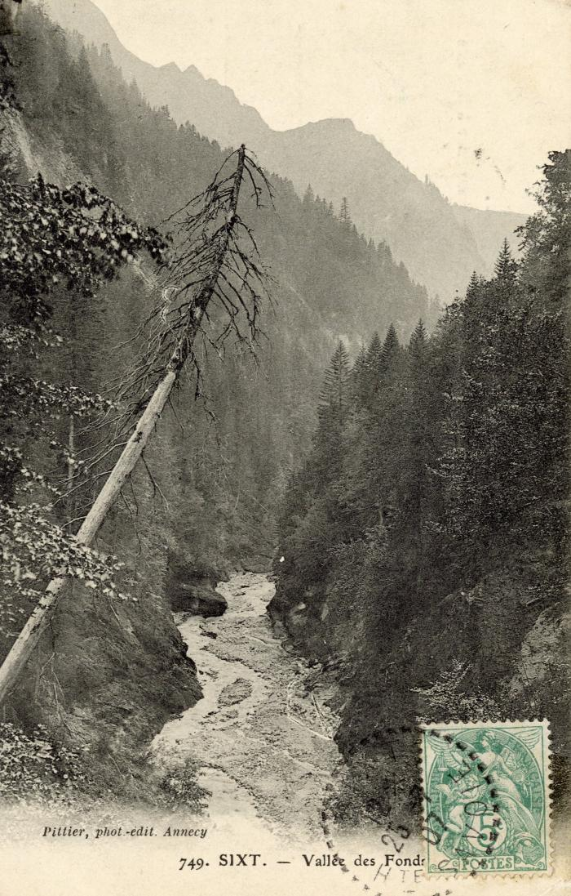
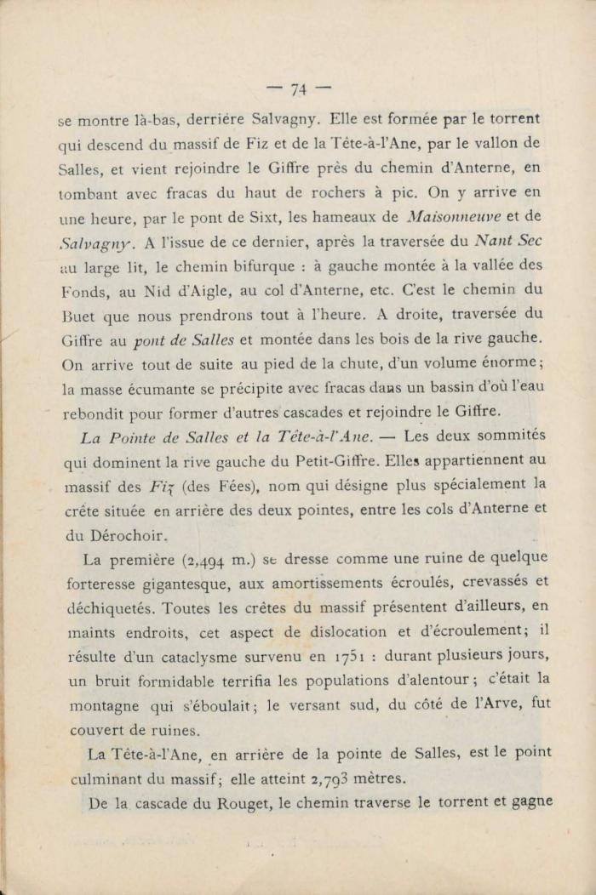
Image | Object | Description | Date
 | La vallée des "Fonds" (56-096) | La vallée des Fonts
 | Extrait du "Guides illustrés de la Vallée du Giffre" de Jean D'Ardenne (56-101) | Extrait du "Guides illustrés de la Vallée du Giffre" de Jean D'Ardenne

